tarea
 |  |  |  | Elaborado por:
 |  |  |  | Ingeniero Olmo Benjamín Irigoyen Medina |  |  |  |  |  | Clave Avalúo : |  | AVDM-1001
 |  |  |  | Kablum Soluciones integrales en bienes raices |  |  |  |  |  | Folio Cliente: |  | DR-119

 |  |  |  |  |  |  |  |  |  | 18 de Octubre de 2024
 | AVALUO DE MEJORAS
 | I.Inmueble que se valua |  |  | Terreno bardeado con gallinero
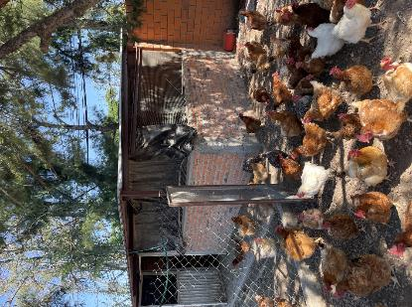
 |  | Propietario
 |  | Valuador |  | Olmo Irigoyen

 |  | Fecha del avaluo |  | 18 de Agosto del 2024
 |  | Ubicación del inmueble |  | Quinta los Olivos, Aguascalientes
 |  | Lote |  | XX
 |  | Manzana |  | XX
 |  | Regimen de propiedad |  | Privada
 |  | Objeto del avaluo |  | Estimar el valor comercial de las mejoras
 |  | Proposito del avaluo |  | Calculo de ISR
 |  | Cuenta catastral |  | XX-XXXX-XX-XXXX-XXX-XXX
 |  | Cuenta predial |  | UXXXXXX
 |  | Folio real |  | No existe
 |  | Escritura |  | No se proporciono

 |  | Solicitante |  | Fernando Madrazo
 |  | Domicilio de notificacion |  | Quinta los Olivos, Aguascalientes
 |  | Fecha de expedicion |  | Oct-24
 |  | Vigencia del estudio: |  | Mar-25
 | $.VALOR REFERIDO A: |  |  | Octubre 2022

 | II.Caracteristicas urbanas

 |  | Calsificacion de zona |  | Clase media
 |  | Tipos de construccion |  | Rustico
 |  | Indice de Saturacion
 |  | Poblacion
 |  | Contaminacion ambiental |  | Muy baja
 |  | Uso de suelo |  | Habitacional
 |  | Vias de acceso de importancia |  | Av Antiguo san ignacio

 |  | SERVICIOS PUBLICOS |  | Agua |  | Gas natural
 |  |  |  | Luz |  | Tv por cable
 |  |  |  | Drenaje |  | Internet
 |  |  |  | Telefono |  | Vigilancia
 |  | EQUIPAMIENTO URBANO |  | Parques |  | Abasto
 |  |  |  | Escuelas |  | Oficinas
 |  |  |  | Hospital |  | Pavimentos
 |  |  |  | Guarniciones |  | Banquetas

 | III. Terreno
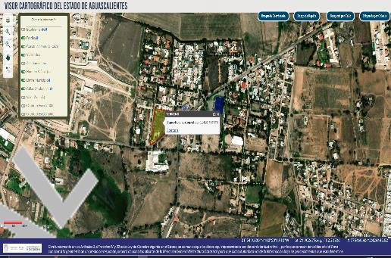
 |  |  | Tramo de calles |  | Norte:
 |  |  | Transversales, |  | Sur:
 |  |  | Limitrofes y |  | Este:
 |  |  | orientacion |  | Oeste

 |  | MEDIDAS Y COLINDANCIAS DEL TERRENO
 |  | Norte:
 |  | Sur:
 |  | Este:
 |  | Oeste:

 |  | Topografia y config. |  | Terreno Irregular plano
 |  | Caract. Panoramicas |  | Vista normal
 |  | Servidumbres y restricc. |  | Ningua aparente

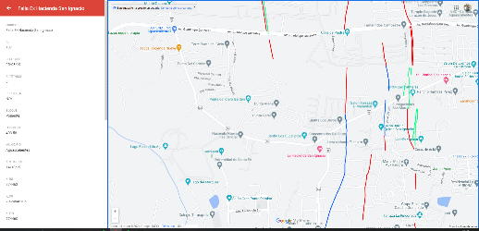
 |  | FALLAS
 |  | No se aprecian fallas cercanas según el sistema de informacion de fallas geologicas y grietas (Siffagg)

 |  | Se aprecian fallas cercanas según el sistema de informacion de fallas geologicas y grietas (Siffagg).

 |  | 253.22 | metros

 |  | GEORREFERENCIA
 |  | X= |  | Y=
 |  | 21° 54´03.7" N |  | 102°20´43.8"W

 | IV.Descripcion general del inmueble

 |  | SUPERFICIES

 |  | Construccion |  | Campestre |  |  |  | Uso actual | Habitacional
 |  | Tipo |  | Lote tipo |  |  |  | Espacios construidos | 2
 |  | Area construida |  | se desconoce |  |  |  | Numero de niveles | 1
 |  | Superficie de terreno |  | 11418.76 |  |  |  | Edad aproximada | 2 años
 |  | Fuente |  | VICEA |  |  |  | Vida utila remanente | No aplica
 |  |  |  |  |  |  |  | Estado de conservacion | Bueno
 |  |  |  |  |  |  |  | Calidad del proyecto | Rustico
 |  |  |  |  |  |  |  | Unidades rentables | 1

 | V.Consideraciones previas al avaluo

 |  | AMPLIACION DE LA DESCRIPCION DEL INMUEBLE:
 |  | Terreno bardeado en una calle cerrada sin pavimentos, con una cabaña de 180m2 y un gallinero de 80m2

 |  | El solicitante manifiesta que adquirio la construccion del gallinero y termino en octubre del 2022

. |  | METODOLOGIA
 |  | Enfoque de Costos
 |  | La valuación del terreno se estima de acuerdo a la Investigación de Mercado.
 |  | Se aplica el criterio y tablas de Ross-Heidecke, para la estimación de los factores de depreciación.
 |  | Este enfoque considera que valor máximo del bien para el comprador con información pertinente, será la cantidad necesaria
 |  | para construir o adquirir un nuevo bien de igual utilidad. Cuando el bien no es nuevo, el valor de reposición nuevo deberá
 |  | ser ajustado de acuerdo a todos los métodos de apreciación y obsolescencia a la fecha del avalúo.
 |  | Enfoque de Ingresos (Valor de capitalización de rentas):
 |  | Es el valor presente de beneficios futuros derivados de la propiedad y es generalmente medido a través de la capitalización
 |  | de un nivel específico de ingresos.
 |  | Enfoque de Mercado (Valor comparativo de mercado):
 |  | Es la cantidad estimada, en términos monetarios a partir del análisis y comparación de bienes iguales o similares al bien objeto
 |  | de estudio, que han sido vendidos o que se encuentran en proceso de venta en el mercado abierto.
 |  | Este análisis, para inmuebles especiales, se puede ralizar comparando superficie de construcción, habitaciones de hotel, camas de hospital, etc.
 |  | Valor Comercial:
 |  | Es el precio más probable en que se podría comercializar un bien, en las circunstancias prevalecientes a la fecha del avalúo,
 |  | en un plazo razonable de exposición en una transacción llevada a cabo entre un oferente y un demandante libres de
 |  | presiones, bien informados y como resultado de ponderar el valor físico, el valor de capitalización de rentas y el valor de
 |  | mercado del bien que se trate.

 |  | Comentarios generales, supuestos, exclusiones y condiciones limitantes al avalúo
 |  | El presente análisis presupone que no existe una restricción legal en cuanto a la posesión del bien y al uso lícito del mismo.
 |  | Los valores de calle y de mercado se estiman con base en la homologación de los comparables obtenidos en la investigación
 |  | del mercado inmobiliario de la zona de ubicación del inmueble y zonas de características similares. La homologación considera
 |  | las condiciones del inmueble que se analiza.

 |  | Factores de Homologación empleados
 |  | sup - Superficie construída / terreno csp - Calidad de los servicios públicos (0-10)
 |  | neg - Factor de negoaciación ec - Estado de conservación
 |  | fub - Factor de ubicación dentro de la colonia proy - Calidad del Proyecto

 |  | tfr - Tipo de Fracc. - Factores de Zona for = Factor de Forma
 |  | Turistica comercial TC 1.0 Regular R 1.00
 |  | Comercial de 1ª C1 0.9 Irregular 4L I4L 0.90
 |  | Comercial de 2ª C2 0.8 Irregular +4L I+4L 0.80
 |  | Residencial de lujo RL 0.7
 |  | Residencial de 1ª R1 0.6
 |  | Residencial de 2ª R2 0.5
 |  | Interes Social IS 0.4
 |  | Habitacional Popular HP 0.3

 | VI.Investigacion de mercado

 |  | Terrenos en venta
 |  |  |  | 1 |  | 2 |  | 3 |  | 4

 |  |  |  | NO APLICA

 | VII.Aplicacion del enfoque comparativo de mercado

 |  | Terreno
 |  | Sujeto |  | 1 |  | 2 |  | 3 |  | 4
 |  | vum$
 |  | sup
 |  | neg
 |  | fub
 |  | csp
 |  | top
 |  | for
 |  | tfr
 |  | Fesq
 |  |  |  | Factor de homologacion | 0 |  | 0 |  | 0 |  | 0
 |  |  |  | valor unitario del terreno homologado | 0 |  | 0 |  | 0 |  | 0

 |  |  |  |  |  | Superficie | 0 |  |  | Precio de mercado ponderaro | 0 | $/m2
 |  |  |  |  |  | Indiviso | 100% |  |  | Valor del terreno | NO APLICA

 | VIII.Aplicacion del enfoque de costo (Valor fisico o directo)

 |  | Terreno
 |  | Fraccion |  | Area (m2) |  | Factor |  | Valor u. |  | Total
 |  | Unica |  |  |  | 1.00
 |  |  |  |  |  |  |  |  |  | Valor del terreno | NO APLICA

 |  | Construccion original
 |  | Fraccion |  | Area (m2) |  | Factor | vrn | Edad | Ec | Vut | Fec | Vnr

 |  | Mejoras
 |  | Fraccion |  | Area (m2) |  | Factor | vrn | Edad | Ec | Vut | Fec | Vnr
 |  | Construccion de gallinero |  | 80 |  | 1.00 |  | 2 | 9 | 60
 |  |  |  |  | Valor de reposicion nuevo | 0.00 |  |  |  |  | Valor neto de reposicion nuevo | 0.00

 |  |  |  |  |  |  |  | Valor neto de reposicion nuevo |  |  | 0.00

 | IX.Aplicacion del enfoque de ingresos (Valor de capitalizacion de rentas)

 |  | RESULTADO DE LA APLICACIÓN DEL ENFOQUE DE INGRESOS |  |  |  |  |  | Valor de capitalizacion |  |  | NO APLICA

 | X.Resumen de valores

 |  | Enfoque comparativo de mercado (Valor comparativo de mercado) |  |  |  |  |  | 0.00
 |  | Enfoque de costos (Valor físico o directo, neto de reposición) |  |  |  |  |  | 0.00
 |  | Enfoque de ingresos (Valor de capitalización de rentas) |  |  |  |  |  | 0.00
 |  |  |  |  |  |  |  | NO APLICA

 | XI.Consideracions previas a la conclusion

 |  | Declaraciones
 |  | PARA OBTENER EL VALOR DEL TERRENO, SE REALIZÓ INVESTIGACIÓN Y HOMOLOGACIÓN CON TERRENOS DE
 |  | CARACTERÍSTICAS SIMILARES.
 |  | SE ESTIMA EL VALOR FÍSICO O DE REPOSICIÓN DEL INMUEBLE, FUNDADO EN ANÁLISIS DE COSTOS Y PRESUPUESTOS
 |  | ACTUALIZADOS DE CONSTRUCCIONES ESPECIALES Y SIMILARES A LAS ESPECIFICADAS DEL INMUEBLE QUE SE ANALIZA
 |  | PARA EL ENFOQUE DE MERCADO SE REALIZÓ INVESTIGACIÓN Y HOMOLOGACIÓN CON INMUEBLES SIMILARES EN LA LOCALIDAD.

 | XII.Conclusion

 |  | Valores Actuales
 |  |  |  | Valor actual de las mejoras |  |  |  |  | $190,746.82

 |  | Valores referidos a |  | Oct-22

 |  |  |  | INPC SEPTIEMBRE 2022 |  | 124.57 |  | FACTOR | 1.0923890793
 |  |  |  | INPC SEPTIEMBRE 2024 |  | 136.08

 |  |  |  | Valor actualizado de las mejoras |  |  |  |  | $208,369.74

 |  | Valuador
 |  | Nombre |  | Olmo Irigoyen
 |  | Especialidad |  | Inmuebles
 |  | Cedula profesional Ing. Civil
 |  | Cedula maestria en valuacion

 | XIII.Croquis

 | XIV. Reporte fotografico
